Índice
Capítulo 2
MARCO FISCAL
de Mediano Plazo 2026
Plan Financiero 2027

Contenido
ID | Tema | Ubicación
Gráficos
G 2.1. | Inflación por componentes y contribuciones a su reducción (% y pp) | Ir
G 2.2. | Fuentes y usos del financiamiento 2027 | Ir
G 2.3. | Deuda neta del GNC 2021 -2027 (% del PIB) | Ir
G 2.4. | Deuda del GG 2025-2027 (% del PIB) | Ir
G 2.5. | Deuda del SPNF 2025-2027 (% del PIB) | Ir
G 2.6. | Evolución del patrimonio neto del GCP 2025-2027* (% del PIB) | Ir
Tablas
T 2.1. | Seguimiento a las principales variables macroeconómicas y fiscales | Ir
T 2.2. | Crecimiento del Producto Interno Bruto por enfoque del gasto (%) | Ir
T 2.3. | Balance fiscal del GNC 2026-2027 ($mm y % del PIB) | Ir
T 2.4. | Desagregación ingresos del GNC 2026-2027 ($mm y % del PIB) | Ir
T 2.5. | Gastos del GNC 2026-2027 ($mm y % del PIB) | Ir
T 2.6. | Descomposición del BPNE 2027 | Ir
T 2.7. | Balance del GG y del Sector Público No Financiero 2026-2027 ($mm y % del PIB) | Ir
T 2.8. | Estado de Operaciones del GCP | Ir
T 2.9. | Deuda neta del GCP (% del PIB) | Ir
T 2.10. | Préstamo / Endeudamiento neto del GG 2025-2027* | Ir
T 2.11. | Estado de Operaciones del GG 2027* (% del PIB) | Ir
Recuadros
G R 2.1.1. | Índices de dependencia fiscal en los gobiernos territoriales | Ir
G R 2.1.2. | Ingresos y Erogaciones del GM | Ir
T R 2.1.1. | Dinámica de precios de los combustibles fósiles | Ir
T R 2.1.2. | Dinámica de precios de los combustibles fósiles | Ir

G 2.1
Volver

 | Gráfico 2.1. Inflación por componentes y contribuciones a su reducción (% y pp)
 | A. Inflación anual |  |  | B.Contribución a la reducción de la inflación por componentes

 | Fuente: DANE. Cálculos DGPM - MHCP. *Cifras proyectadas. Nota: Las contribuciones se calculan con los ponderadores del IPC, por lo que la suma de estas no corresponde de manera exacta al cambio en la inflación entre 2026 y 2027.

 |  | Contribución al cambio |  | Alimentos | Bienes | Servicios | Regulados | Total | Básica
 | 2026 | 6.0 | 2026 | 7.1 | 2.6 | 7.0 | 6.2 | 6.0 | 5.8
 | Servicios | -0.6 | 2027 | 3.0 | 1.2 | 5.7 | 5.7 | 4.4 | 4.4
 | Alimentos | -0.6
 | Bienes | -0.3
 | Regulados | -0.1
 | 2027* | 4.4

G 2.3
Volver
 | Gráfico 2.3. Deuda neta del GNC 2021-2027, % del PIB
 | Límite | Ancla | MFMP 2026 | MFMP 2025
2021 | 71.0 | 55.0 | 60.0
2022 | 71.0 | 55.0 | 57.6
2023 | 71.0 | 55.0 | 53.3
2024 | 71.0 | 55.0 | 59.0 | 59
2025 | 71.0 | 55.0 | 58.6 | 61.3
2026 | 71.0 | 55.0 | 58.9 | 63
2027 | 71.0 | 55.0 | 58.9 | 63.8
 |  |  | 2021 | 2022 | 2023 | 2024 | 2025 | 2026 | 2027
 |  | Límite | 71.0 | 71.0 | 71.0 | 71.0 | 71.0 | 71.0 | 71.0
 |  | Ancla | 55.0 | 55.0 | 55.0 | 55.0 | 55.0 | 55.0 | 55.0

 |  | MFMP 2026 | 60.0 | 57.6 | 53.3 | 59.0 | 58.6 | 58.9 | 58.9
 |  | MFMP 2025 |  |  |  | 59.0 | 61.3 | 63.0 | 63.8

 | Fuente: DGPM - MHCP.

G 2.4
Volver
 | Gráfico 2.4. Deuda del GG 2025-2027 (% del PIB)
 |  | Concepto | 2025 | 2026* | 2027*
 |  | Deuda agregada | 67.3 | 64.4 | 64.2
 |  | Deuda consolidada | 59.2 | 56.1 | 55.8
 |  | Deuda neta | 53.5 | 50.7 | 50.4

 | Fuente: DGPM - MHCP. *Cifras proyectadas.

G 2.5
Volver
 | Gráfico 2.5. Deuda del SPNF 2025-2027 (% del PIB)
 |  | Concepto | 2025 | 2026* | 2027*
 |  | Deuda agregada | 70.4 | 67.4 | 67.0
 |  | Deuda consolidada | 59.2 | 55.9 | 55.5
 |  | Deuda neta | 52.1 | 49.0 | 48.6

 | Fuente: DGPM – MHCP. *Cifras proyectadas.

G R.2.1.1
Volver

GM | 48.5%
GD | 56.3%
GM | 42.7% | 12.0% | 12.0%
GD | 54.1% | 3.9% | 3.9%
GM | 41.1% | 3.7% | 3.7%
GD | 55.0% | 1.8% |  | 1.8%
GM | 42.9% | 4.4% |  | 4.4%
GD | 56.4% | 2.5% |  | 2.5%
GM | 43.4% | 1.2% |  | 1.2%
GD | 56.9% | 1.0% |  | 1.0%
GM | 51.1%
GD | 62.3%
GM | 44.0% | 13.9% | 13.9%
GD | 56.9% | 8.7% | 8.7%
GM | 43.3% | 1.6% | 1.6%
GD | 59.0% | 3.8% |  | 3.8%
GM | 45.2% | 4.6% |  | 4.6%
GD | 61.2% | 3.7% |  | 3.7%
GM | 45.5% | 0.6% |  | 0.6%
GD | 63.1% | 3.0% |  | 3.0%
 | Gráfico R.2.1.1. Índices de dependencia de transferencias sobre ingresos y gastos en los Gobiernos territoriales |  | IDT-I | 2021 |  | 2022 |  | 2023 |  | 2024 |  | 2025
 | A. Índice de dependencia de transferencias sobre ingresos | B. Índice de dependencia de transferencias sobre erogaciones | Concepto | GM | GD | GM | GD | GM | GD | GM | GD | GM | GD
 |  |  | Indicador | 48.5% | 56.3% | 42.7% | 54.1% | 41.1% | 55.0% | 42.9% | 56.4% | 43.4% | 56.9%
 |  |  | Var |  |  | 12.0% | 3.9% | 3.7% | 1.8% | 4.4% | 2.5% | 1.2% | 1.0%
 |  |  | Negativo |  |  | 12.0% | 3.9% | 3.7%
 |  |  | Positivo |  |  |  |  |  | 1.8% | 4.4% | 2.5% | 1.2% | 1.0%

 |  |  | IDT-E | 2021 |  | 2022 |  | 2023 |  | 2024 |  | 2025
 |  |  | Concepto | GM | GD | GM | GD | GM | GD | GM | GD | GM | GD
 |  |  | Indicador | 51.1% | 62.3% | 44.0% | 56.9% | 43.3% | 59.0% | 45.2% | 61.2% | 45.5% | 63.1%
 |  |  | Var |  |  | 13.9% | 8.7% | 1.6% | 3.8% | 4.6% | 3.7% | 0.6% | 3.0%
 |  |  | Negativo |  |  | 13.9% | 8.7% | 1.6%
 | Fuente: DGPM – MHCP (cifras preliminares). |  | Positivo |  |  |  |  |  | 3.8% | 4.6% | 3.7% | 0.6% | 3.0%

G R.2.1.2
Volver

 | Gráfico R.2.1.2. Transferencias de sectores del Gobierno General a GM y GD
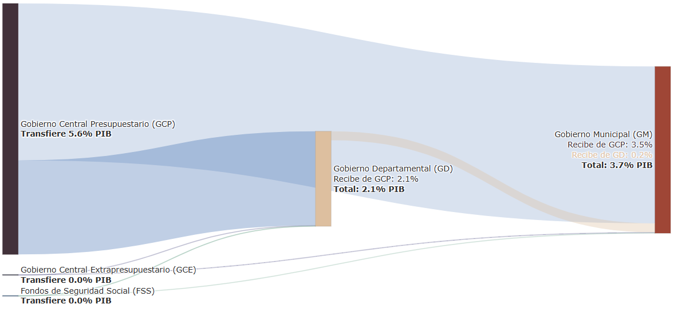

 | Fuente: DGPM – MHCP (cifras preliminares).

